2Q2025
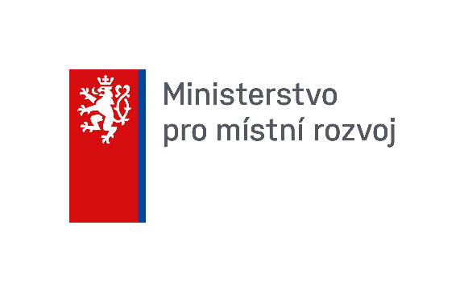
 | Stav hypotečních úvěrů v krajích za leden až červen 2025

 | Úvěry pro: | Občany |  | Podnikatelské subjekty |  | Municipality |  | Celkem
 | Celkové údaje pro jednotlivé kraje | Počet HÚ celkem (ks) | Smluvní jistina celkem (tis. Kč) | Počet HÚ celkem (ks) | Smluvní jistina celkem (tis. Kč) | Počet HÚ celkem (ks) | Smluvní jistina celkem (tis. Kč) | Počet HÚ celkem (ks) | Smluvní jistina celkem (tis. Kč)
 | Praha | 10,007 | 50,406,570 | 95 | 9,526,062 | 0 | 0 | 10,102 | 59,932,632
 | Středočeský | 2,525 | 9,137,789 | 16 | 182,317 | 0 | 0 | 2,541 | 9,320,106
 | Jihočeský | 2,136 | 7,906,584 | 17 | 424,728 | 0 | 0 | 2,153 | 8,331,312
 | Plzeňský | 2,553 | 9,345,864 | 11 | 241,458 | 0 | 0 | 2,564 | 9,587,322
 | Karlovarský | 681 | 1,948,445 | 4 | 54,400 | 0 | 0 | 685 | 2,002,845
 | Ústecký | 2,283 | 7,710,298 | 8 | 55,180 | 0 | 0 | 2,291 | 7,765,478
 | Liberecký | 1,341 | 4,780,638 | 15 | 119,339 | 0 | 0 | 1,356 | 4,899,977
 | Královéhradecký | 1,936 | 6,824,169 | 12 | 101,665 | 0 | 0 | 1,948 | 6,925,834
 | Pardubický | 1,834 | 6,245,932 | 9 | 92,593 | 0 | 0 | 1,843 | 6,338,525
 | Vysočina | 1,397 | 4,801,149 | 2 | 9,700 | 0 | 0 | 1,399 | 4,810,849
 | Jihomoravský | 5,249 | 21,421,816 | 31 | 569,490 | 0 | 0 | 5,280 | 21,991,306
 | Zlínský | 1,751 | 5,926,253 | 4 | 62,290 | 0 | 0 | 1,755 | 5,988,544
 | Olomoucký | 2,633 | 9,517,610 | 9 | 86,315 | 0 | 0 | 2,642 | 9,603,925
 | Moravskoslezský | 3,388 | 11,513,366 | 28 | 1,085,254 | 0 | 0 | 3,416 | 12,598,619
 | Celkem | 39,714 | 157,486,483 | 261 | 12,610,790 | 0 | 0 | 39,975 | 170,097,274

 | Pozn.: od roku 2009 se připojil do systému další hypotéční ústav, výchozí pozice byla dodatečně zahrnuta do r. 2008. Data jsou dostupná pouze za I. oddíl - 1. a 2. sloupec (hypoteční úvěry celkem), a III. oddíl, což ovlivňuje některé celkové součty
 | Pozn.: od roku 2021 jsou 2 hypoteční ústavy spojené
 | Pozn.: od roku 2022 ukončila jedna z bank činnost
 | Pramen: Hypoteční banky

